Sheet1
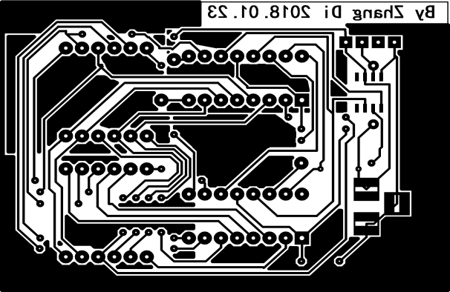
因打印长度方向拉长，需要调整：高度方向需要缩小至原来的x倍
0.9082

